個人別給与データ記入シート
階層・役職者別給与水準アンケート記入用紙（個人別データ）
 | 【ご記入上のお願い】
 |  | の項目は、数値等を直接入力して下さい。
 |  | の項目は、選択肢より該当するもの選んだうえで、記入して下さい。（ファイル形式の場合は、下記の選択肢より選択して下さい）

 | ○2022年12月末に在籍している正社員の個人別のデータを入力して下さい。社員の個人名は記載しないで下さい。
 | ○同族関係者・非正規雇用者・海外赴任者は除き、定年後再雇用（継続雇用者）は含めて下さい。
 | ○「①社員No等」、「⑤貴社役職（貴社管理用）」欄は、貴社入力時の管理用として利用して下さい。入力は任意です。
 | ○「⑥基本役職」欄には、貴社の固有の役職が一般的な役職のどのクラスに相当するか選択して下さい。判断には下記をご参照下さい。
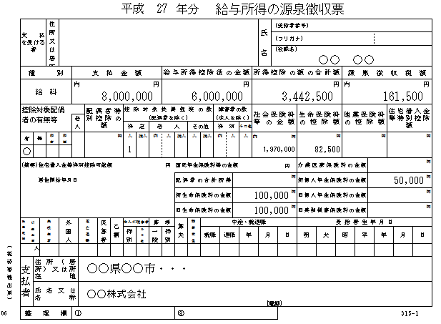
 |  | 一般・主任以下： | 管理を伴わない立場にあるもの。
 |  | 係長級： | 業務を行う最小単位である係において監督的立場にあるもの。
 |  | 課長級： | 組織の部署あるいは一部門(部を構成する下位組織)としての課の責任者。
 |  | 次長級： | 組織において、部門責任者(部長等)の職務の代理者もしくは次席として置かれる職務・役職。
 |  | 部長級以上： | 部と呼ばれる組織または部に準じて設立・設置される組織の長。役員を含む。
 | ○「⑦役員・再雇用者等」欄は、執行役員・取締役・役付取締役・再雇用者等に該当する場合、
 | リストより選択して下さい。
 | ○「⑧2022年 年間支給額」欄（賞与・残業手当欄を含む）は、人事・給与管理ソフトより抽出した
 | データを転記して下さい。（課税合計欄は、源泉徴収票の支払金額を転記して下さい。）

NO. | ①社員No等 （貴社管理用） 入力は任意 | ② 性別 | ③生年月日 | ④入社年月日 | ⑤貴社役職 （貴社管理用） 入力は任意 | ⑥基本役職 |  | ⑧2022年 年間支給額 |  | 単位：円
 |  |  |  |  |  |  | ⑦役員・再雇用者等 | （課税合計） | （うち年間賞与） | （うち年間残業手当）
記入例 | 山田太郎 | 男性 | 1960-08-01 | 1985-04-01 | 常務取締役 | 部長級以上 | 役付取締役 | 7,902,316 | 2,500,000
 | 198540 | 男性 | 1960-05-02 | 1985-06-01 | 取締役兼執行役員総務部長 | 部長級以上 | 取締役 | 6,869,446 | 1,800,000
 | 198610 | 女性 | 1964-10-01 | 1986-04-01 | 執行役員管理部長 | 部長級以上 | 執行役員 | 6,059,995 | 1,400,000
 | 嘱託001 | 男性 | 1950-04-25 | 1987-04-01 | 製造部副部長 | 次長級 | 再雇用者等 | 3,706,462 | 474,615
 | 198801 | 男性 | 1966-01-01 | 1988-04-01 | 経理課長代理 | 係長級 |  | 4,203,164 | 652,951 | 212,565
 | 200215 | 男性 | 1980-07-24 | 2002-10-01 |  | 一般・主任以下 |  | 4,058,000 | 565,212 | 195,600
 | 200706 | 女性 | 1985-06-15 | 2007-04-01 |  | 一般・主任以下 |  | 3,785,606 | 465,200 | 154,820
選択肢 |  | 男性 |  |  |  | 一般・主任以下 | 執行役員
 |  | 女性 |  |  |  | 係長級 | 取締役
 |  |  |  |  |  | 課長級 | 役付取締役
 |  |  |  |  |  | 次長級 | 再雇用者等
 |  |  |  |  |  | 部長級以上

